Data Structure
item | Analytics Diemensions | Details
1 | vin | full vin listed
2 | build | get from perperty, os version
3 | ccpufpn | dapeng & jiawei to sharethe new peoperty
4 | vmcufpn | dapeng & jiawei to sharethe new peoperty
5 | ignitionstate | Will be included one of off/accessory/run/start/invalid
6 | speed | real time speed
7 | eventid | Combination of event categority and event action
8 | attributes | be flexible to attach the wanted data per events' attributes, refer to dictionary in following pages
9 | time
10 | vehicletotaluptime | how long the vehicles stay at that version sw, not a J1 diemension
11 | uptime
12 | user ID | Ford GUID, @jiawei output the interface to NA for reading
13 | bootcount | IVI itselt boot times at an ignition cycle
14 | fesn | NA know how to read, dapeng shared
 |  |  |  | phase5 ECG master

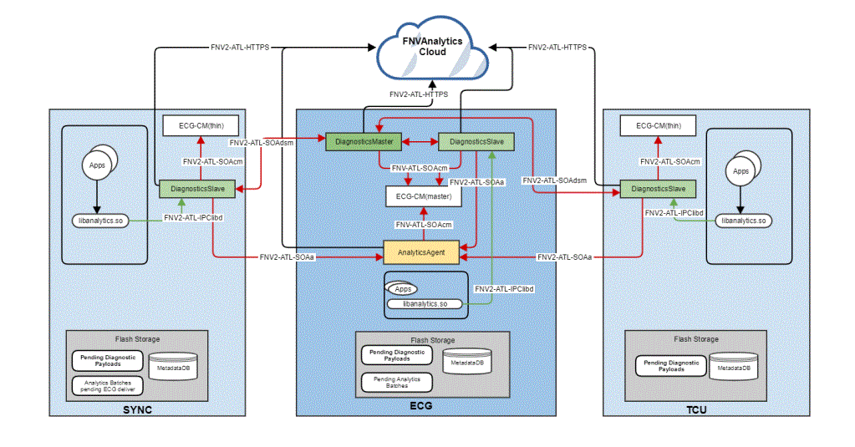
 | vehicle | decode the VIN in clode side | click

 |  |  |  | bootcount | 1
 |  |  |  | uptime | 30s

 |  |  | 10s later click
 |  |  |  | bootcount | 1
 |  |  |  | uptime | 40s

 |  |  | 10s later reboot
 |  |  |  | bootcount | 2
 |  |  |  | uptime | 0

Hardbutton - TS - ZT
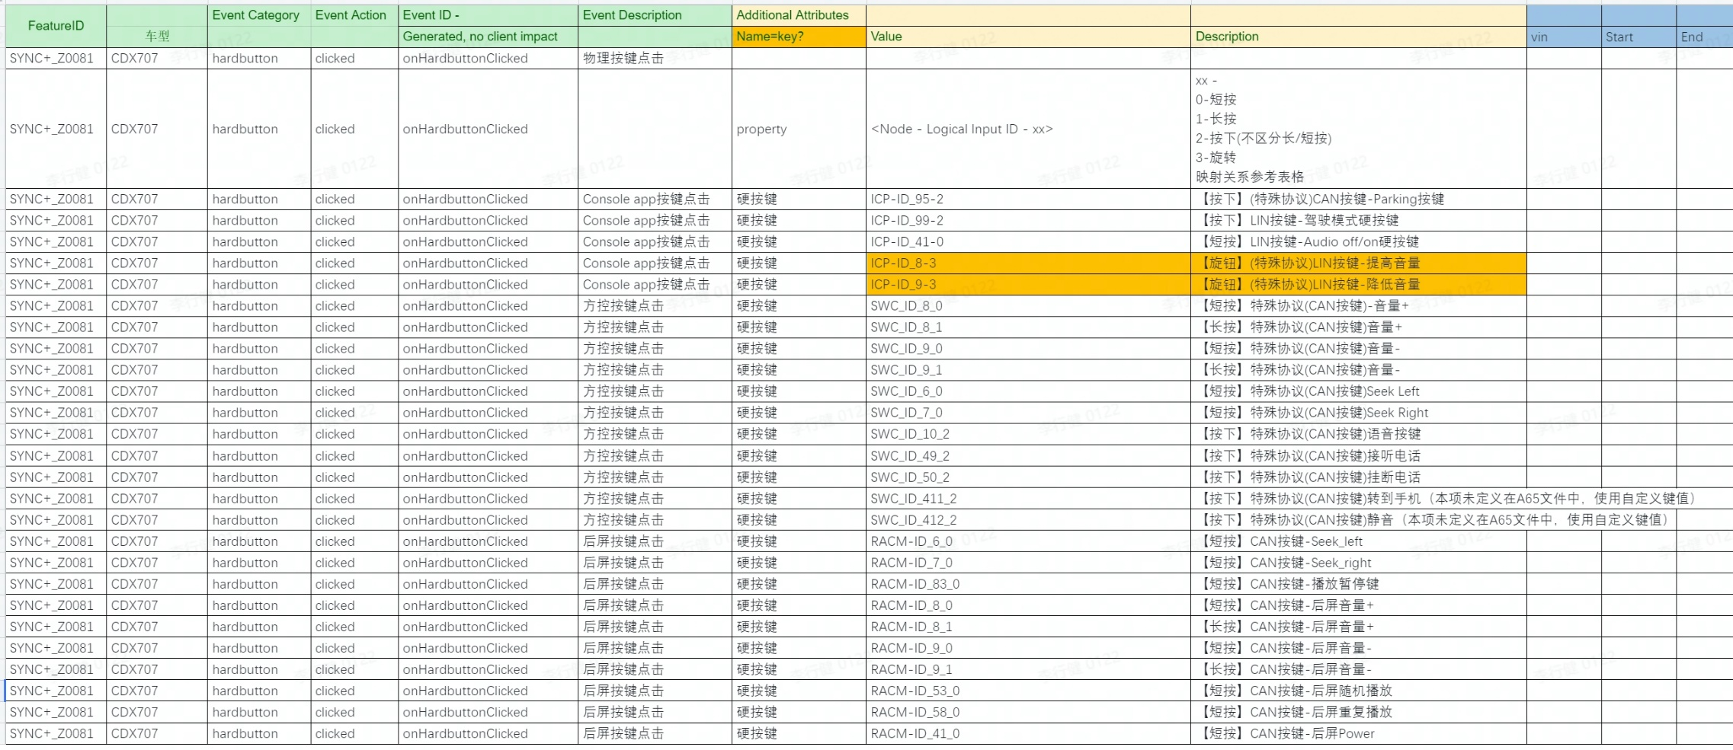
Event Category | Event Action | Event ID - | Event Description | Additional Attributes
 |  | Generated, no client impact |  | Name | Value | Description
hardbutton | clicked | onHardbuttonClicked | 物理按键点击
 |  |  |  | property | <Node - Logical Input ID - xx> | xx - 0, 长按 1，短按 映射关系参考表格

payment - baidu -kanbing
Event Category | Event Action | Event ID - | Event Description | Additional Attributes
 |  | Generated, no client impact |  | Key | Value | Description
baidupayment | payed | onBaidupaymentPayed | baidu模块支付状态
 |  |  |  | issuccess | <true|false> | 支付是否成功
 |  |  |  | type | <aggregate|seamless> | 仅在支付成功时填写
 |  |  |  | amount | <xxx> | 订单金额
 |  |  |  | orderdetails | <xxx> | 订单详情，编号
 |  |  |  | property | <The property that changed - see below> | appid，后期可能变动。
 |  |  |  |  | 爱奇艺 | 1107700569
 |  |  |  |  | 喜玛拉亚 | 1107700569
 |  |  |  |  | 电影票 | 1107700569
 |  |  |  |  | 酒店 | phase5上没有酒店
 |  |  |  |  | 加油 | 1107700569
baidupayment | clicked | onBaidupaymentClicked | baidu模块免密支付开关
 |  |  |  | isseamlesspay | <true|false> | 免密支付开关

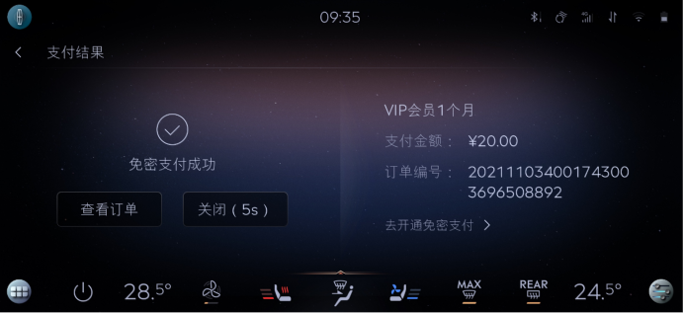

 |  |  |  |  |  |  | baidu | 区分聚合支付，免费支付
 |  |  |  |  |  |  | 喜马拉雅
 |  |  |  |  |  |  | 爱奇艺
 |  |  |  |  |  |  | 酒店
 |  |  |  |  |  |  | 电影票
 |  |  |  |  |  |  | 加油

 |  |  |  |  |  |  | 外卖 | 美团支付

